상품제안서
베르티노 3단 폰지무지블랙 | 상품코드: S07142

 |  |  |  |  |  |  | 02-713-8555 | www.synergygift.co.kr
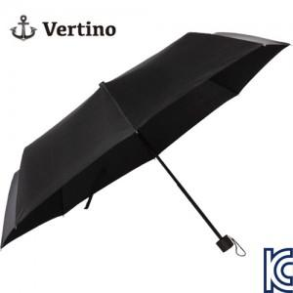

【상세/제작정보】

【인쇄/포장옵션】 | 실크, 우산원단1도인쇄 / 포장지포장

【공급단가】 | 수량 | 50~ | 100~ | 500~ | 1,000~ | 2,000~
*VAT별도 | 단가 | 5,330원 | 5,240원 | 5,120원 | 4,920원 | 4,710원

【상품 URL】 | https://www.synergygift.co.kr:443/src/goods_detail.php?gdno=6645

